Auswahl
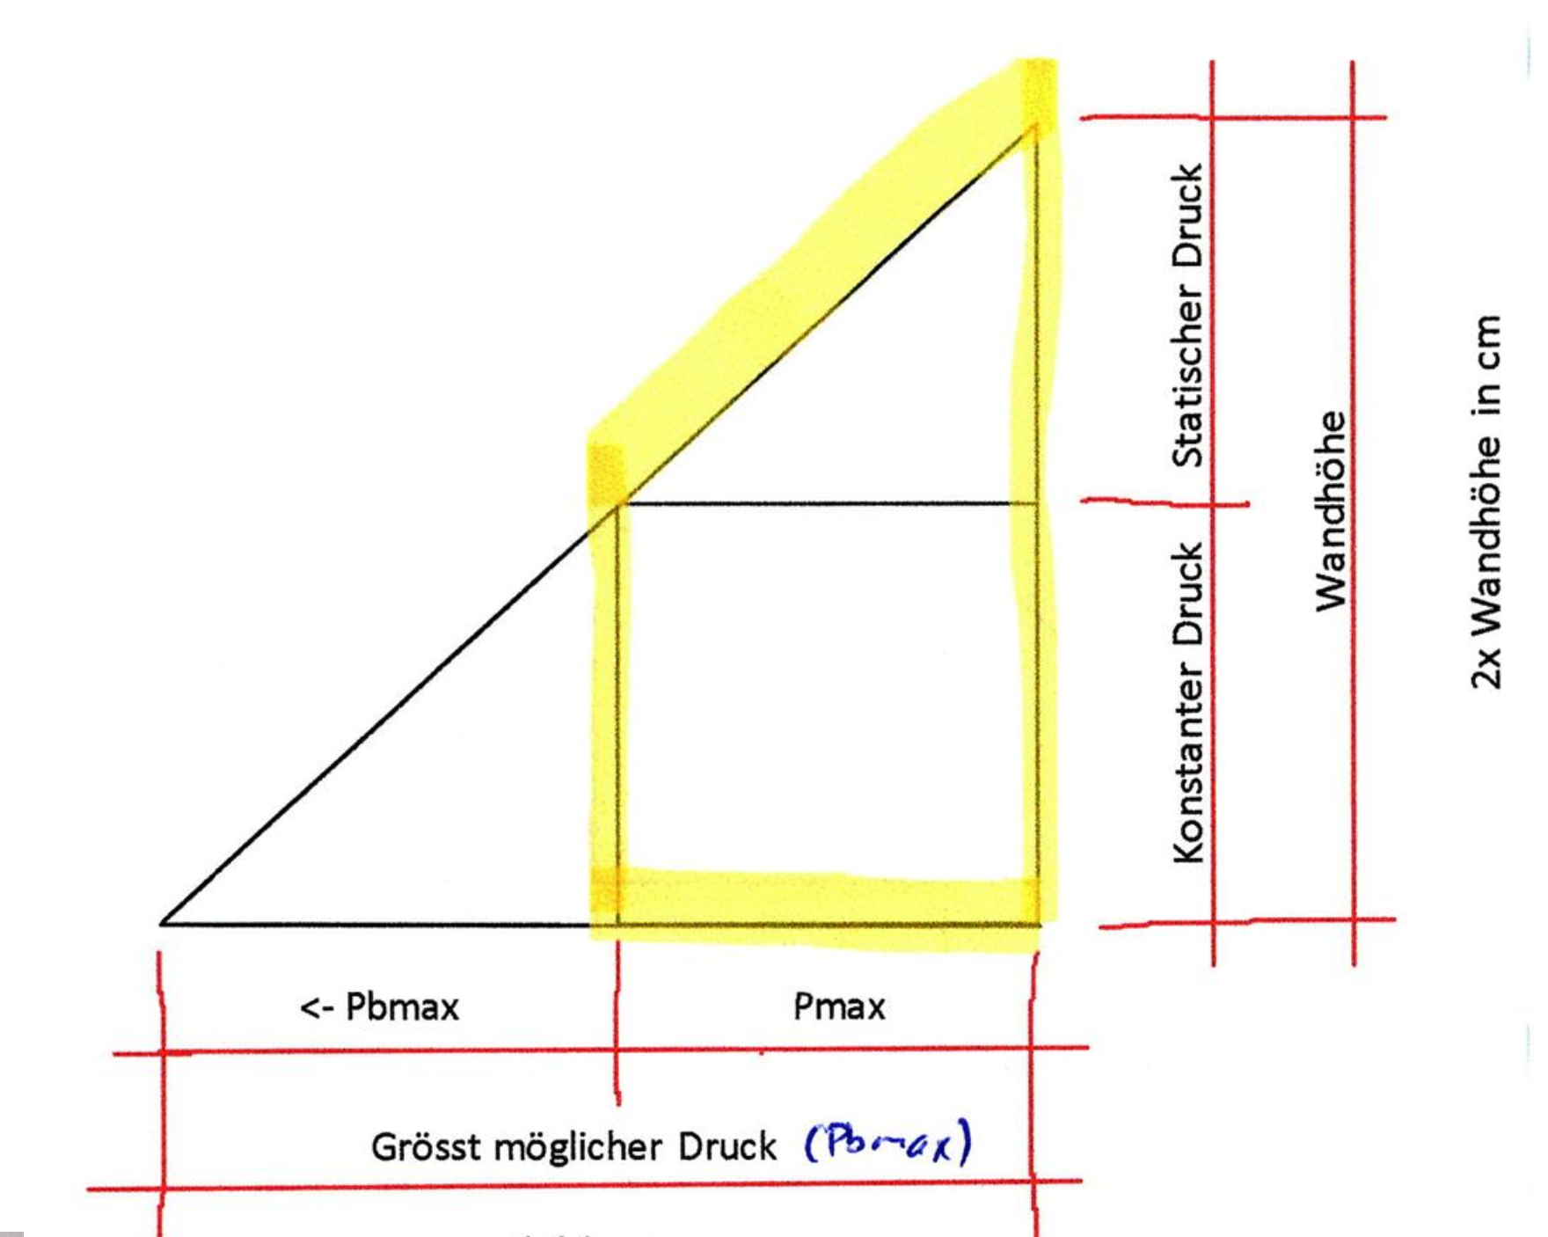
Frischbetondruck |  |  |  |  | meile.jeremy@stud.bauschule.ch
 | 1. Bestimmen der Betonmenge |  | Wert | Einheit | Lösungsweg
 |  | Länge (m) | 1.20 | m
 |  | Breite (m) | 0.25 | m
 |  | Höhe (m) | 2.50 | m
 |  | Berechnete Betonmenge | 0.75 | m³ | 1.2 * 0.25 * 2.5 = 0.75 m³

 | 2. Definieren der Betonierleistung |  | Wert | Einheit | Lösungsweg
 |  | Kran benötigt für ein Betonierzyklus | 10.00 | Minuten
 |  | Eingesetzter Betonkübel | 1.00 | m³

 |  | Berechnete Betonierleistung | 6.00 | m³/h | 1 m³ / (10 min / 60 min) = 6 m³/h
 |  | Gewählte Betonierleistung | 6.00 | m³/h | <- Dieser Eintrag wird für weitere Schritte benutzt, setze den Wert oberhalb ein oder wähle selbst!

 | 3. Berechnung der Betonierdauer |  | Wert | Einheit | Lösungsweg
 |  | Berechnete Betonmenge (Schritt 1) | 0.75 | m³
 |  | Zeit zum Betonieren | 0.13 | h | 0.75 m³ / 6 m³/h = 0.125 h

 | 4. Berechnung der Steiggeschwindigkeit |  | Wert | Einheit | Lösungsweg
 |  | Betonier - / Steiggeschwindigkeit | 20.00 | m/h | 2.5 m / 0.125 h = 20 m/h

 | 5. Definieren der Betonkonsistenz
 |  | C4 / F4 (Fließbeton)

 | 6. Wahlt der Formel für die Berechnung des Frischbetondrucks
 |  | Erstarrungsende

 | 7. Berechnung des Frischbetondrucks nach Erstarrungsende |  |  | Einheit | Lösungsweg
 |  | Temperatur beim Einbringen | 20.00 | °
 |  | Erstarrungsende | 5.00 | h
 |  | K1-Faktor aus Tabelle/interpoliert | 1.00
 |  | Rechnerischer Frischbetondruck nach Formel (Pcalc) | 357.00 | kN/m² | (17 * 20 + 17) * 1 = 357 kN/m²
 |  | Hydrostatischer Grenzdruck (γ·H) | 62.50 | kN/m² | 25 kN/m³ * 2.5 m = 62.5 kN/m²
 |  | Massgebender Frischbetondruck σhk,max | 62.50 | kN/m² | MIN(357; 62.5) = 62.5 kN/m²
 |  | Resultierende Linienlast q (1 m Wandlänge) | 78.13 | kN/m | 62.5 kN/m² * (2.5 m - 2.5 m / 2) = 78.13 kN/m
 | 8. Definieren der Hydrostatischen Druckhöhe |  | Wert | Einheit | Lösungsweg
 |  | Hydrostatische Druckhöhe h_s | 2.50 | m | 62.5 kN/m² / 25 kN/m³ = 2.5 m

 | 9. Stützböcke berechnen |  | Wert | Einheit | Lösungsweg
 |  | Dividag 20 | 150.00 | kN
 |  | Kraft F (Kathete): | 78.13 | kN/m
 |  | Kraft Hypothenuse: | 110.49 | kN/m | 78.13 kN/m * WURZEL(2) | Darstellung für Bindstangenabstand
 |  | Ankerabstand: | 1.36 | m | 150.00 kN / 110.49 kN/m = 1.36 m
 |  | Stützbockabstand: | 2.72 | m | 1.36 m * 2 = 2.72 m
 |  |  |  |  |  |  |  |  | 1.67 | m |  |  |  | 0.83 | m
 | 10. Bindstellen berechnen |  | Wert | Einheit | Lösungsweg
 |  | Dividag 15 | 90.00 | kN
 |  | Betonierhöhe für Lastverteilung | 2.50 | m
 |  | Abstand Resultierende von oben | 1.67 | m | 2.50 m - 0.83 m = 1.67 m
 |  | Abstand Resultierende von unten | 0.83 | m | (0.5*2.50^2 - 0.5*2.50*2.50 + 2.50^2/6) / (2.50 - 2.50/2) = 0.83 m |  |  |  |  |  | F= | 78.13 | kN/m
 |  | Auflager B | 14.28 | kN/m | 78.13 kN/m * 0.28 m / 1.55 m = 14.28 kN/m
 |  | Auflager A | 63.84 | kN/m | 78.13 kN/m * 1.27 m / 1.55 m = 63.84 kN/m
 |  | Max. Lagerkraft pro m Wandlänge | 63.84 | kN/m | MAX(14.28; 63.84) = 63.84 kN/m |  |  |  |  | 1.27 | m |  | 0.28 | m
 |  | Bindstab Abstand berechnet | 1.41 | m | 90.00 kN / 63.84 kN/m = 1.41 m
 |  | Bindstab Abstand Gewählt | 1.40 | m | (1.41 m auf 0.10 m) = 1.40 m

 |  |  |  |  |  |  |  |  | B |  |  |  |  |  | A

 |  |  |  |  |  |  |  |  |  |  | 1.55 | m |  |  | 0.55 | m

 |  |  |  |  |  |  | B= | 14.28 | kN/m |  |  |  | A= | 63.84 | kN/m

Konsistenzklassen
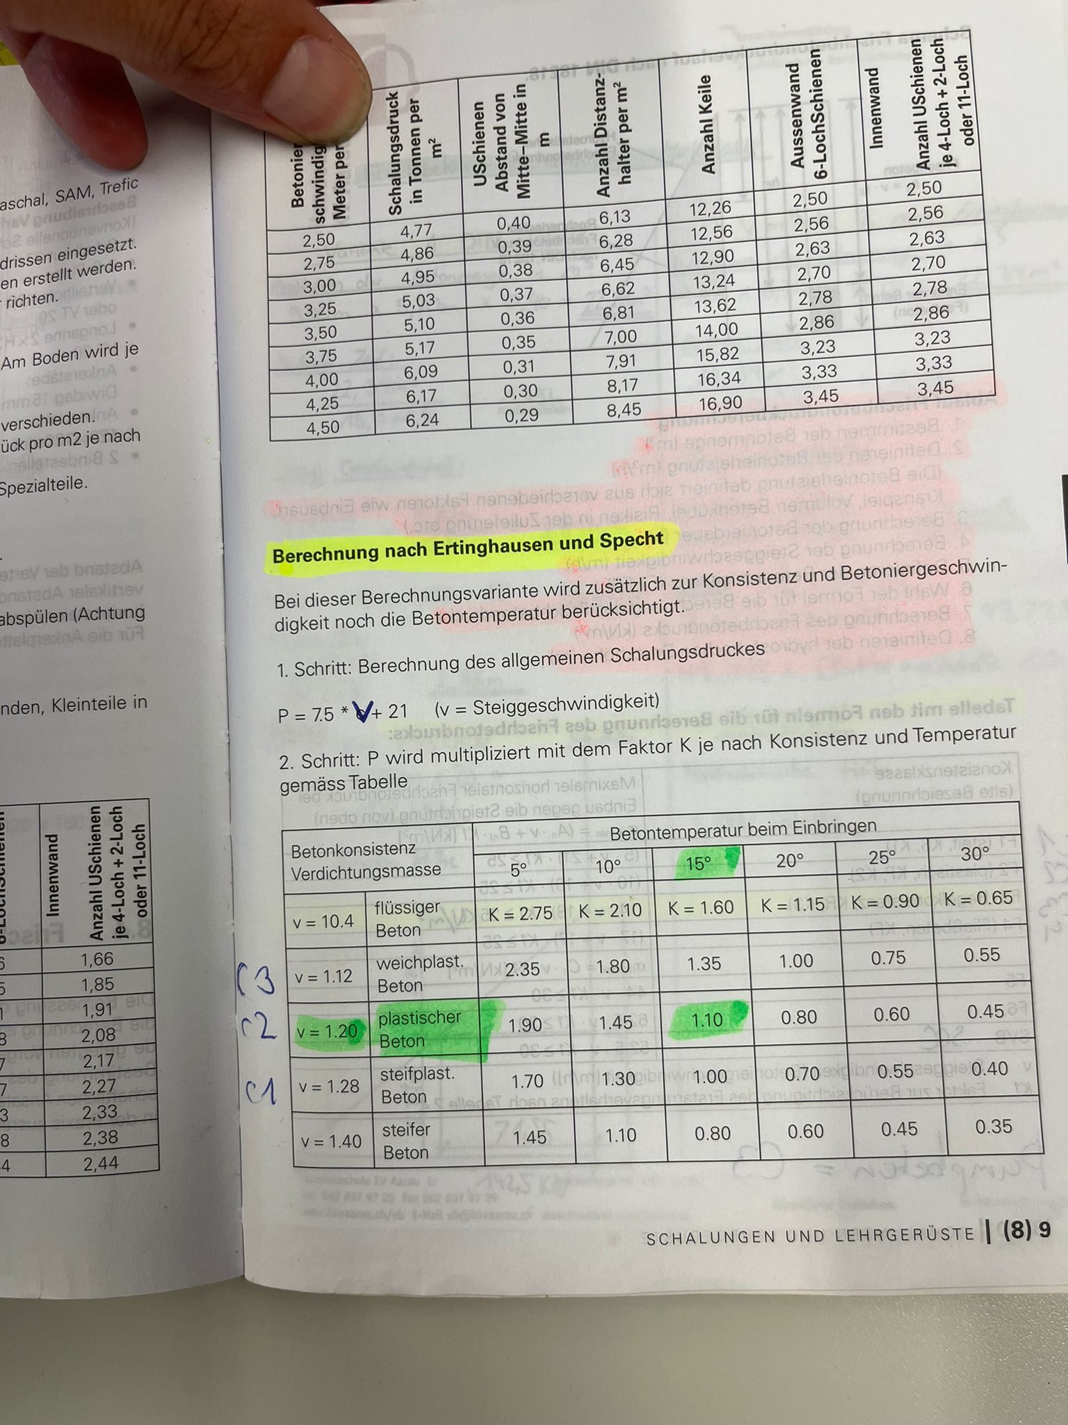
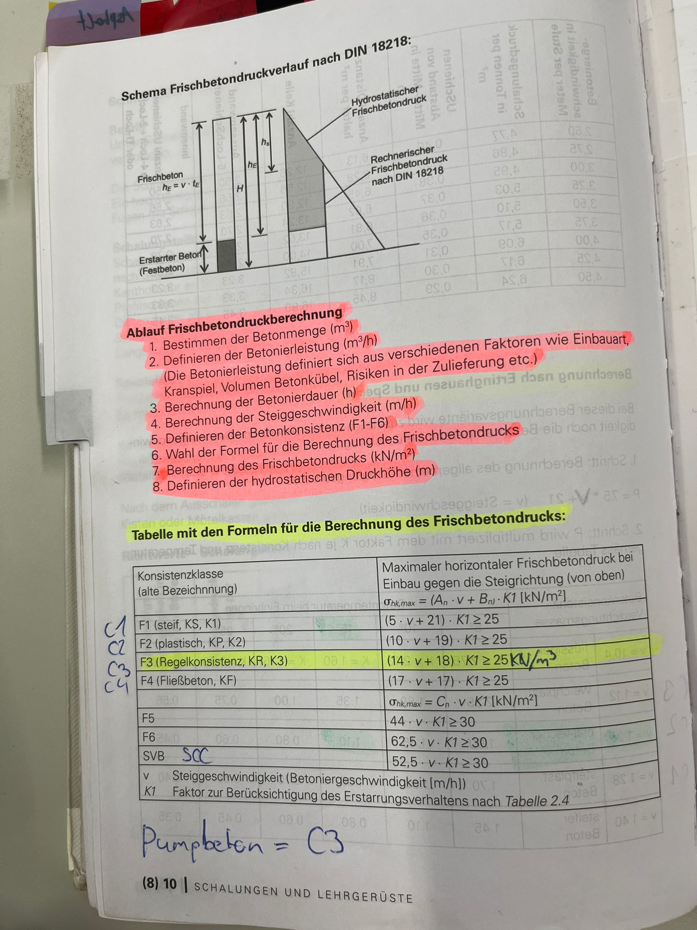
Konsistenzklasse | Formel | 5 | 10 | 20 | Faktor Allgemeine Formel | Betonkonsistenz | 5 | 10 | 15 | 20 | 25 | 30
C1 / F1 (steif) | 5 * v + 21 | 1 | 1.15 | 1.45 | 0.03 | steifplast. Beton | 1.70 | 1.30 | 1.00 | 0.70 | 0.55 | 0.40
C2 / F2 (plastisch) | 10 * v + 19 | 1 | 1.25 | 1.8 | 0.053 | plastischer Beton | 1.90 | 1.45 | 1.10 | 0.80 | 0.60 | 0.45
C3 / F3 (Pumpbeton, Regelkonsistenz) | 14 * v + 18 | 1 | 1.4 | 2.15 | 0.077 | weichplast. Beton | 2.35 | 1.80 | 1.35 | 1.00 | 0.75 | 0.55
C4 / F4 (Fließbeton) | 17 * v + 17 | 1 | 1.7 | 3.1 | 0.14 | flüssiger Beton | 2.75 | 2.10 | 1.60 | 1.15 | 0.90 | 0.65
F5 | 44 * v * K1 | 1 | 2 | 4
F6 | 62,5 * v * K1 | 1 | 2 | 4
SVB (SSC) | 52,5 * v * K1 | 1 | 2 | 4

